処理フロー
画面設計書 |  | 処理フロー |  |  | 担当者 | 日付
 |  |  |  | 作成 | NRI足立 | 2021-02-25
 |  |  |  | 変更 | HYN叶紅偉 | 2021-07-01
【凡例】
自領域所有テーブル
他領域所有テーブル
 | 1．処理フロー
【社内フロント】
【入出荷基盤/配送追跡サービス】
【見積・注文
サービス】
【調達基盤・発注
サービス】
【共通
サービス】
【ロジGW】

画面設計書＿送り状検索の範囲
送り状
受注明細
発注
各種マスタ
入荷

送り状検索画面
送り状検索API
受注明細
検索API
発注
参照API
各種マスタ
参照API
入荷
参照API

送り状情報
ダウンロードAPI

受注明細
発注
各種
マスタ
入荷
送り状情報詳細ダウンロードAPI
送り状

送り状情報詳細画面
送り状情報詳細参照API
API
API
API
API

得意先マスタ
配送先マスタ
仕入先マスタ
置場マスタ
扱い便マスタ
注文属性マスタ
ストークマスタ
ブランドマスタ
出荷場所マスタt
 |  |  | ※網掛け箇所は本設計書記載対象外
 |  |  | ※DBオブジェクト名仮登録は仮名

画面レイアウト
画面設計書 |  |  | 画面レイアウト |  | 担当者 | 日付
 |  |  |  | 作成 | NRI足立 | 2021-02-25
 |  |  |  | 変更 | HYN叶紅偉 | 2021-07-01
 | 画面レイアウト
【ToBe概要設計】
子画面名称を「送り状詳細画面」としているが、
子画面の要否含めて画面名の確認が必要
①
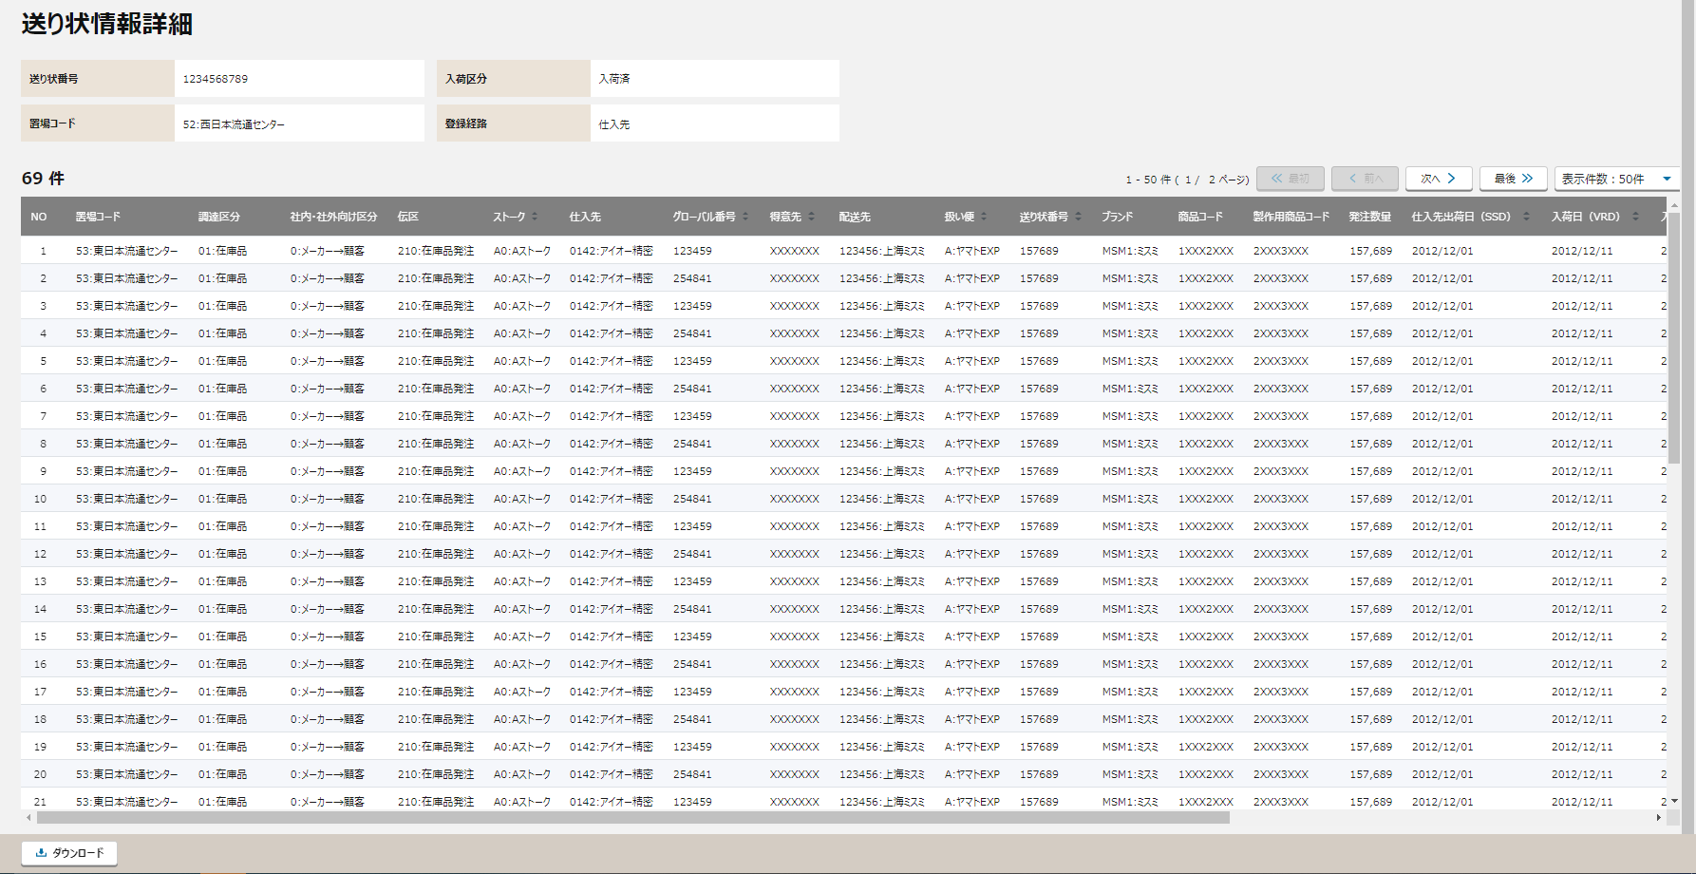

 |  | ■送り状詳細画面
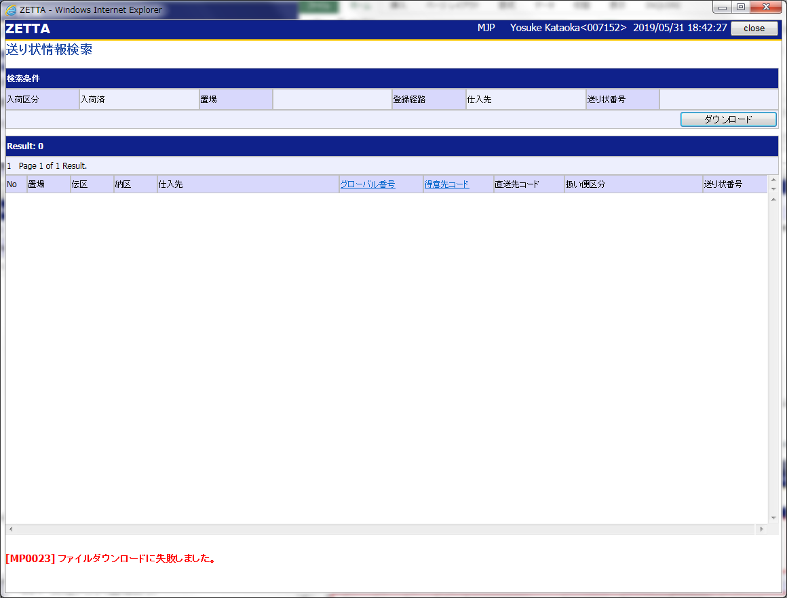
②

①
④
③
②
⑤

③

④

⑤

⑥

⑥
 |  |  |  |  |  |  | 以下は右側スクロール後の画面レイアウト

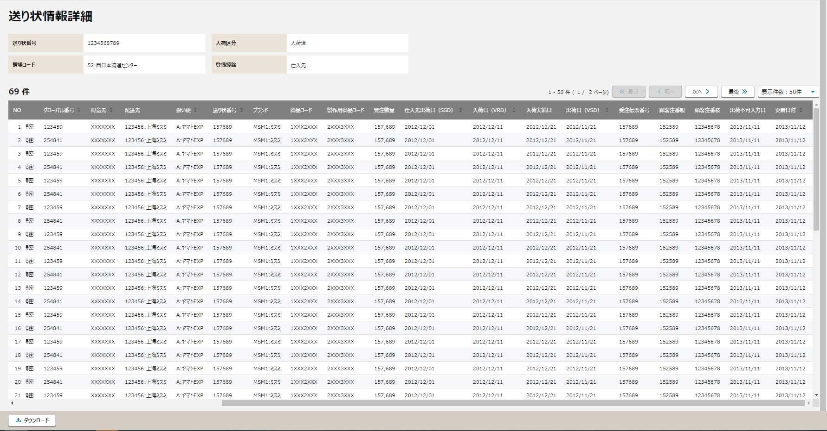

 |  | 送り状検索画面 検索結果欄（送り状番号単位で集計）

 |  | 送り状情報詳細表示項目（一つの送り状情報の詳細内容を見せる）
項目ボタン押下後のソード順対応は可能
デフォルトはSSD・VRD・入荷実績日
の降順単位
最大500件まで表示可能

チェック仕様
【ToBe概要設計】
外部設計以降に確認・検討が必要
画面設計書 |  |  |  | チェック仕様 |  |  |  |  |  |  |  |  | 担当者 | 日付
 |  |  |  |  |  |  |  |  |  |  |  | 作成 | NRI足立 | 2021-02-25
 |  |  |  |  |  |  |  |  |  |  |  | 更新 | HYN叶紅偉 | 2021-07-01

画面ID | ASRSCSL080 |  | 画面名 | 送り状情報検索
イベント | 条件 | 順番 | チェック対象項目名 | チェック名 | チェック内容 | タイプ | メッセージID | メッセージ | メッセージ表示後処理 | ﾒｯｾｰｼﾞID | ﾒｯｾｰｼﾞ引数 | 備考
送り状情報詳細遷移時 | onClick | 1ー1 | 検索結果 | 検索件数チェック | ①検索結果が0件の場合はメッセージを表示する ②検索結果が500件を超える場合はメッセージを表示する |  |  | ①指定された検索条件による該当件数は0件でした。 ②検索結果が500件を超えました。先頭から500件まで表示します。 | エラーメッセージと共に直前の画面を再描画する
 |  | 1ー2 | API返却値 | API返却エラーチェック | 送り状情報詳細参照APIの返却値がエラーでないこと。 |  |  | 【チェック内容がNGだった場合】 APIで返却されたエラーメッセージ | エラーメッセージと共に直前の画面を再描画する
ダウンロードボタン押下時 | onClick | 2ー1 | API返却値 | API返却エラーチェック | 送り状情報詳細ダウンロードAPIの返却値がエラーでないこと。 |  |  | 【チェック内容がNGだった場合】 APIで返却されたエラーメッセージ | エラーメッセージと共に直前の画面を再描画する

補足_TSVファイル出力項目
画面設計書 | 補足_TSVファイル出力項目 |  | 担当者 | 日付
 |  | 作成 | NRI足立 | 2021-02-25
 |  | 変更 | HYN叶紅偉 | 2021-07-01
送り状情報詳細TSVダウンロードAPIの「別紙_出力ファイル仕様」を参照。

